様式３－11②作成例
作成例
裏山
学校周辺の危険箇所・避難経路図
【様式３－11②】
避難経路図

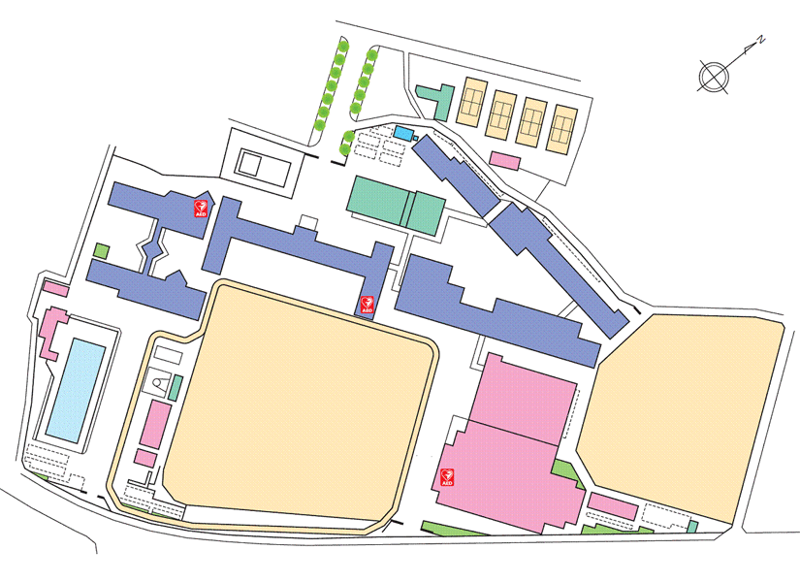

「滋賀県防災情報マップ」にて把握したリスクを図面に落とし込む。

保護者の迎えの車は運動場内を一方通行に誘導し、南校舎前で引き渡す。
駐車場やロータリーは土砂災害のリスクが高いため、引き渡し時には使用しない。

土砂災害のリスクが高い北校舎を避け、南校舎の２・３階へ避難する。

校舎内待機が危険と判断される場合は、安全な避難経路を通って児童生徒等を避難所へ誘導する。

①被災前に保護者へ引き渡す（安全に帰宅させる）ことが原則である。
②保護者への引き渡し（帰宅）が危険と判断した場合は、校舎内待機を行う。その際、低層階への
浸水や土砂流入等のおそれがある場合には、上層階への垂直避難を指示する。
③校舎内待機が危険だと判断される場合は、指定された避難場所へ、上記の経路を経て児童生徒を
避難誘導する。

